BugReport
id | Summary | Steps to reproduce | Expected Result | Actual Result | Priority | Severity | Environment | Attachment
1 | Некорректное отображение поля "Поиск" на главной странице сайта | 1. Открыть сайт https://candymapper.com/ 2. Пролистнуть вниз | Поле "Поиск" одного цвета с внешним полем или одного размера с внешними границами | Некорректное отображение поля "Поиск" | Р1 | S5 | 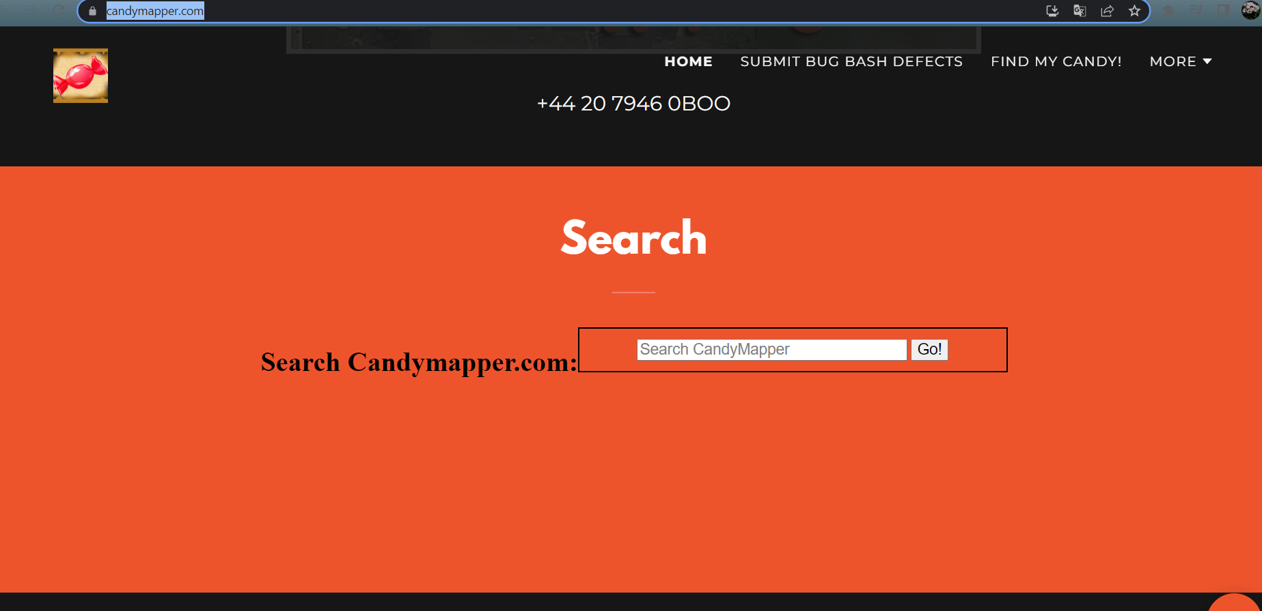 Windows 10 Home 64x; Google Chrome 89.0.4389.123. Разрешение экрана 1920x1080 "Edge Версия:93.0.4585.37" "Mozila версия 16.1"
2 | некорректное отображение блока "Поля" на главное сайте | 1. Открыть сайт https://candymapper.com/ 2. Пролистнуть вниз | название блока "Поиск" должно біть спрятано с поомщью соотвествующие командами | Название блока видно на главной странице сайта | Р2 | S5 | Windows 10 Home 64x; Google Chrome 89.0.4389.123. Разрешение экрана 1920x1080 "Edge Версия:93.0.4585.37" "Mozila версия 16.1"
3 | Нет кнопок на других картинок блока | 1. Открыть сайт https://candymapper.com/ 2. Пролистнуть вниз 3. Нажать кнопку GET IN TOUCH 4. Нажать на CLICK ME по середине | Отображение кнопки на картинках | Нет отображение кнопок на картинок | Р1 | S4 | 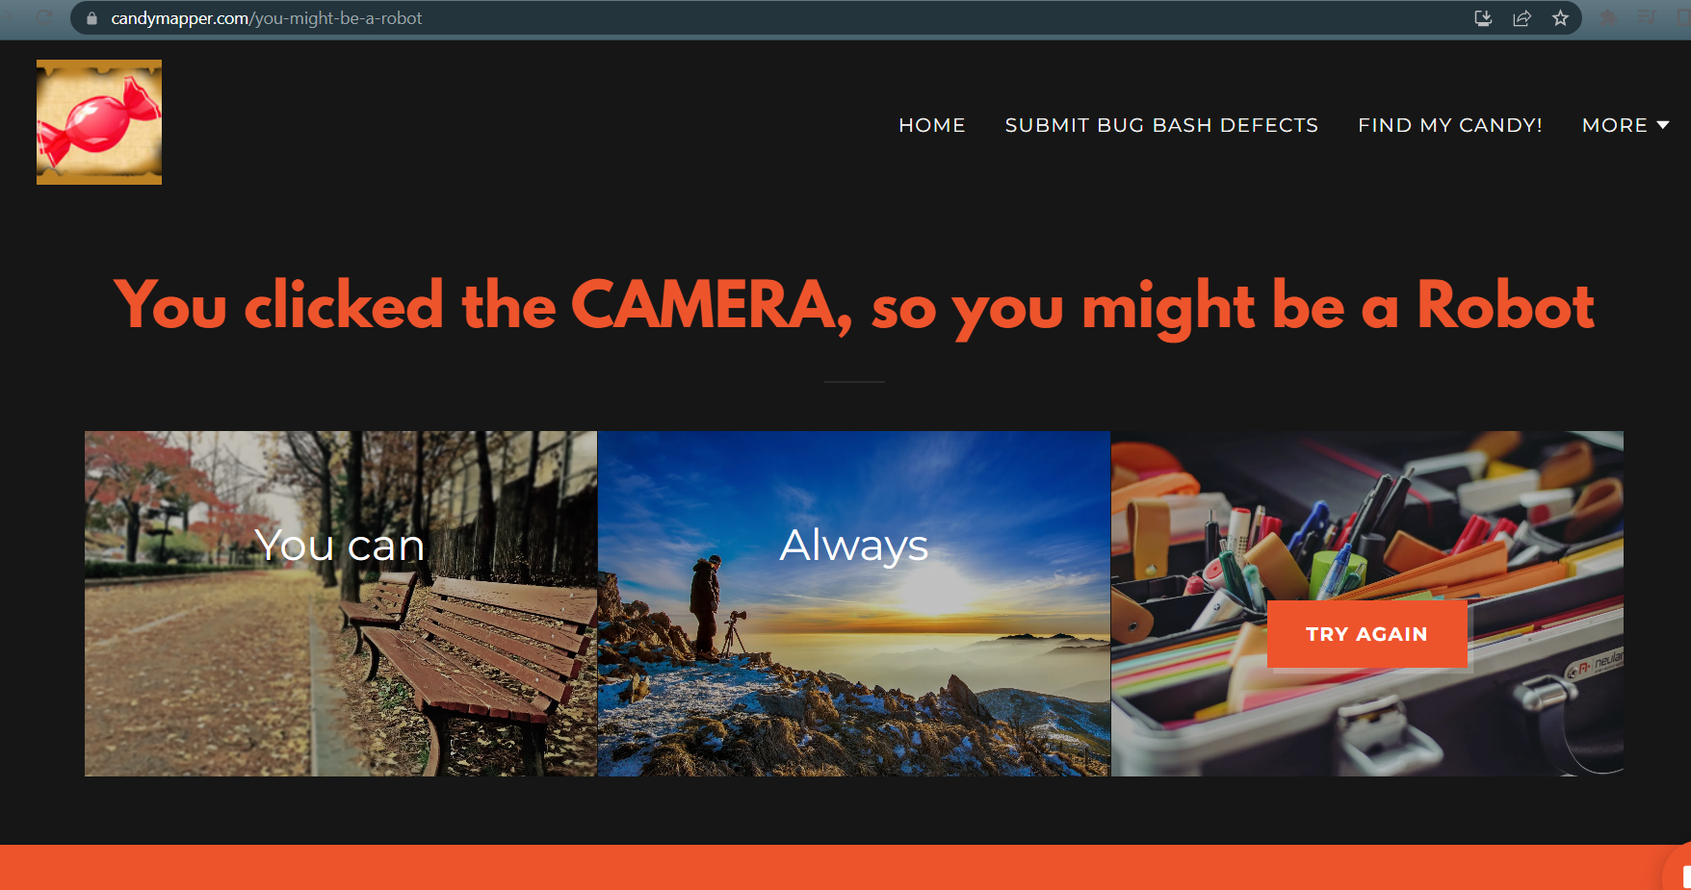 Windows 10 Home 64x; Google Chrome 89.0.4389.123. Разрешение экрана 1920x1080 "Edge Версия:93.0.4585.37" "Mozila версия 16.1"
4 | Некорректное отображение логотипа на главное странице сайта | 1. Открыть сайт https://candymapper.com/ | Логотип отображение корректно с размером хедера | некорреткно отображается логотип | Р1 | S4 | 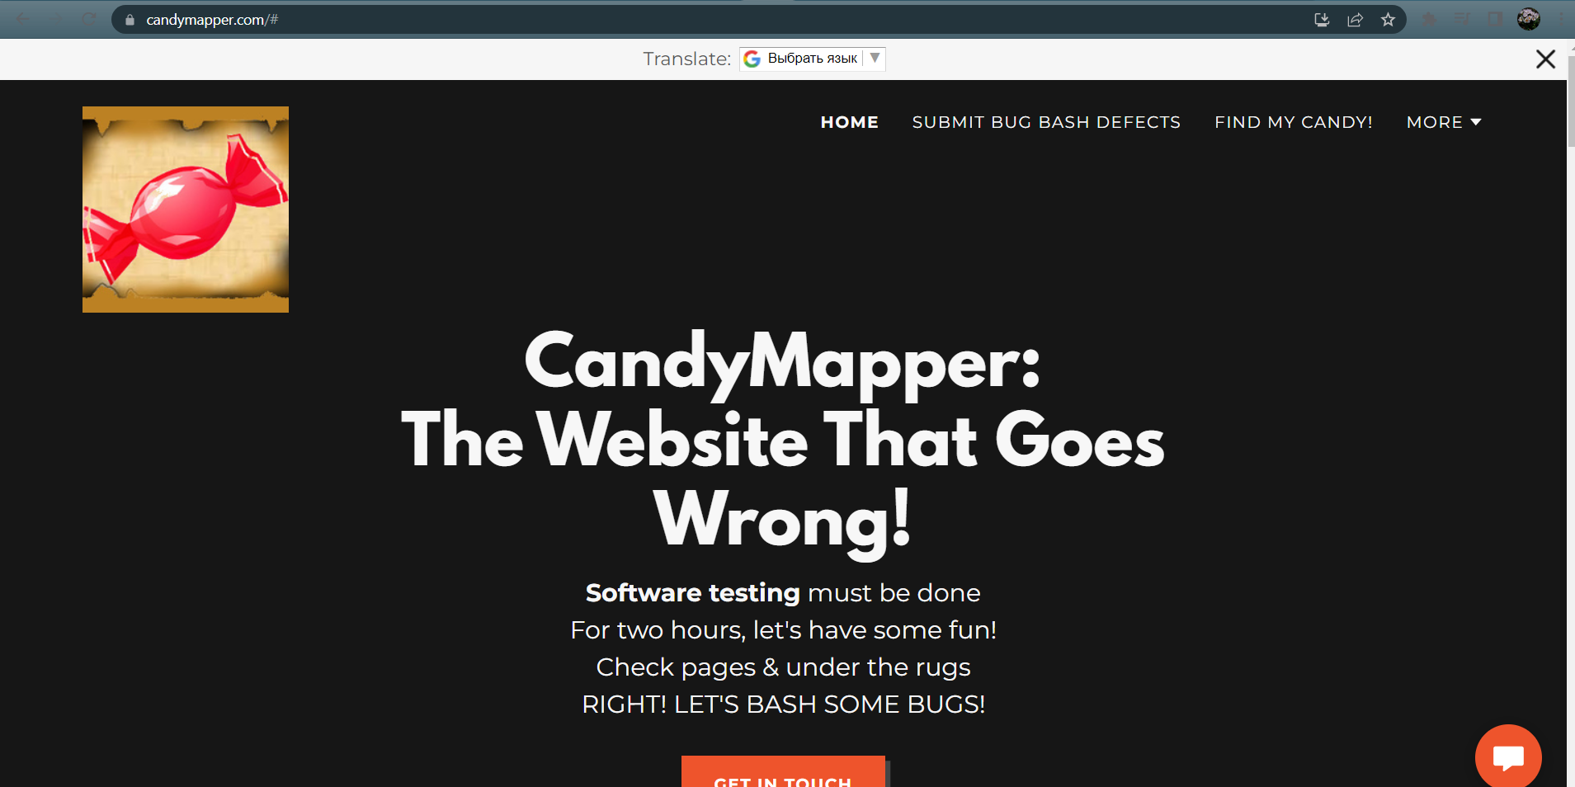 Windows 10 Home 64x; Google Chrome 89.0.4389.123. Разрешение экрана 1920x1080 "Edge Версия:93.0.4585.37" "Mozila версия 16.1"
5 | Некорректное отображение номера телефона на главное странице сайта | 1. Открыть сайт https://candymapper.com/ 2. Пролистнуть вниз | Номер телефона корректно отображается | некорректное отображение номера телефона | Р1 | S5 | Windows 10 Home 64x; Google Chrome 89.0.4389.123. Разрешение экрана 1920x1080 "Edge Версия:93.0.4585.37" "Mozila версия 16.1" | 